Quy trình thêm lý lịch BD
Đến thời gian bảo dưỡng thì kích đúp vào khuôn để thêm lý lịch bảo dưỡng | Tự động thêm vào bảng lý lịch bảo dưỡng
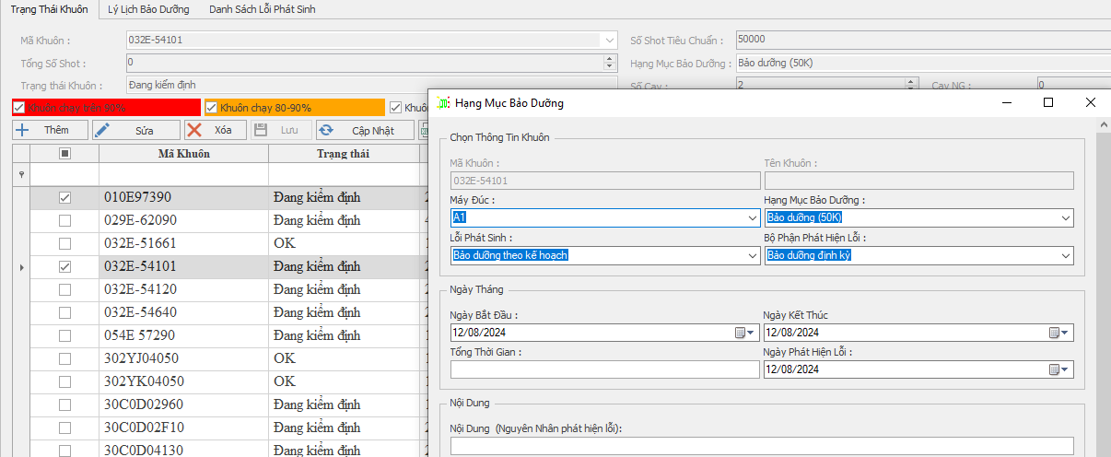
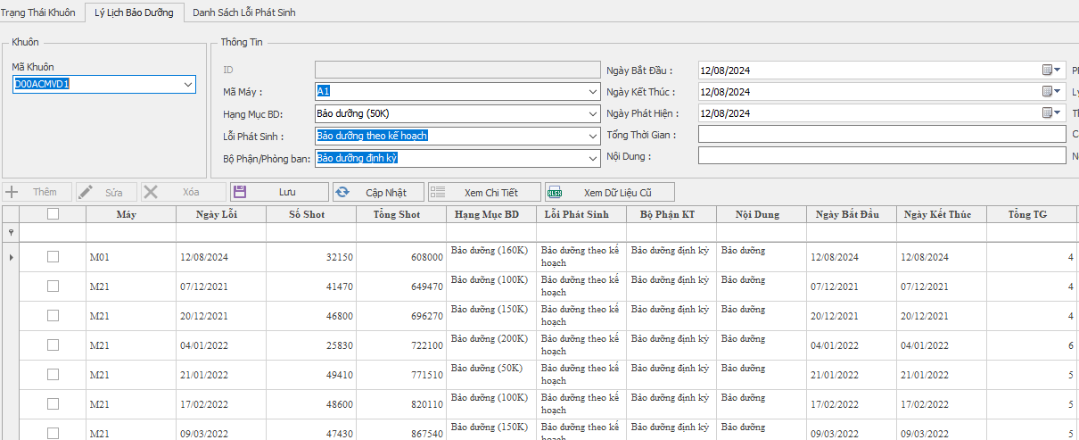

 |  | Hạng mục bảo dưỡng thay đổi số Shot sau khi bảo dưỡng xong thì số Shot sẽ reset về 0

 |  |  | Tổng Shot bằng cộng dồn lại Số Shot thực tế sau mỗi lần bảo dưỡng.

